Yasemin
 | YASEMİN

 |  |  |  | Toplam Yatırım |  |  |  | Satış |  | NET TL
 | 2024-04-20 |  |  |  |  |  |  |  |  | #REF!
 | 2023-12-13
 | 129.00 |  | Toplam | 6,767.52 |  |  |  | #REF! | #REF! | #REF! | #REF!
 | #REF! |  | Mevcut | 5,997.08 |  |  |  | #REF! | #REF! | #REF! | #REF! | #REF! | #REF!
 |  |  | Satılan | 770.44 |  |  |  | 1,338.92 | 568.48 | 565.67 | %73.42 |  | %17

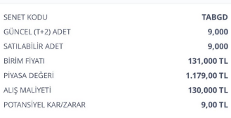
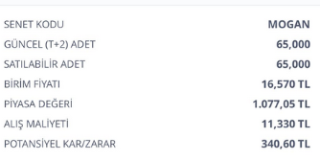
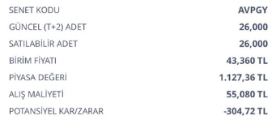
 | ALIŞ | ALIŞ | ALIŞ | ALIŞ | SATIŞ | SATIŞ | SATIŞ | SATIŞ | FARK | FARK | GÜN | GÜN | AY
Açıklama | tarih | adet | birim fiyat | Tutar | Tarih2 | Miktar | Fiyat | Tutar3 | Miktar3 | Tutar2 | Mktr | % | %

Mevcut |  |  |  |  |  |  |  |  |  |  |  |  | Mevcut | #REF!

AVPGY Halka Arz | 2023-12-13 | 26.00 | 55.08 | 1,432.08 | 2024-04-20 | 26.00 | 46 | 1,196.00 | -9.08 | -236.08 | 129 | -%16 | -%4
TABGD | 2023-12-13 | 9.00 | 130 | 1,170.00 | 2024-04-20 | 9.00 | 140.000000 | 1,260.00 | 10.00 | 90.00 | 129 | %8 | %2
TTE Fon | 2024-02-22 | 3500.00 | 0.97 | 3,395.00 | 2024-04-20 | 3500.00 | #REF! | #REF! | #REF! | #REF! | 58 | #REF! | #REF! | #REF!

 |  |  |  |  |  |  |  |  |  |  |  | Satılan | NET | 565.67

Satılan

MOGAN halkaarz | 2024-02-28 | 68.00 | 11.33 | 770.44 | 2024-03-19 | 68.00 | 19.690000 | 1,338.92 | 8.36 | 568.48 | 20 | %74 | %111
MOGAN komisyon |  |  |  |  |  |  |  |  |  | -2.81
 |  |  |  |  |  |  |  |  |  |  |  |  |  | 565.67

